Zetium X荧光光谱分析单点教程
Zetium X荧光光谱分析单点教程
单位：质检部质检科 |  | 区域：106室 |  |  | 岗位：OES、XRF分析质检员 |  | 
编写人： | 审核人： |  | 批准人： | 编号：ZJ-JC-025-V2 |  | 更新日期：2026/6/29
第一步
第二步
第三步
清洁：样片、麦拉膜、卡环、样杯
第四步
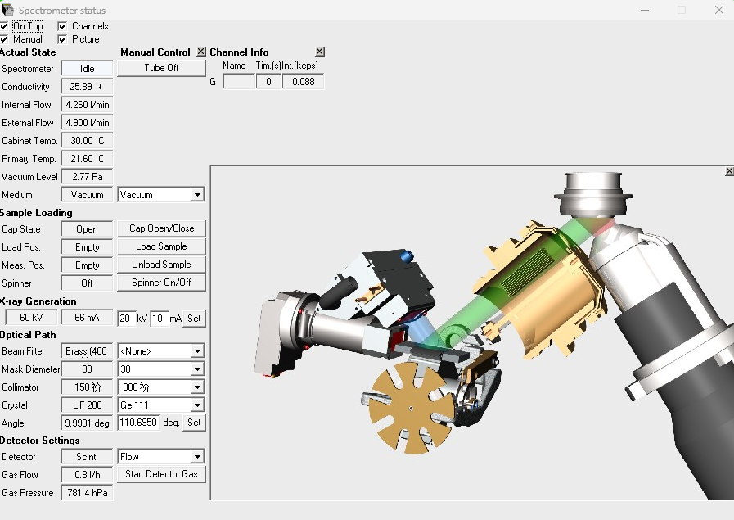 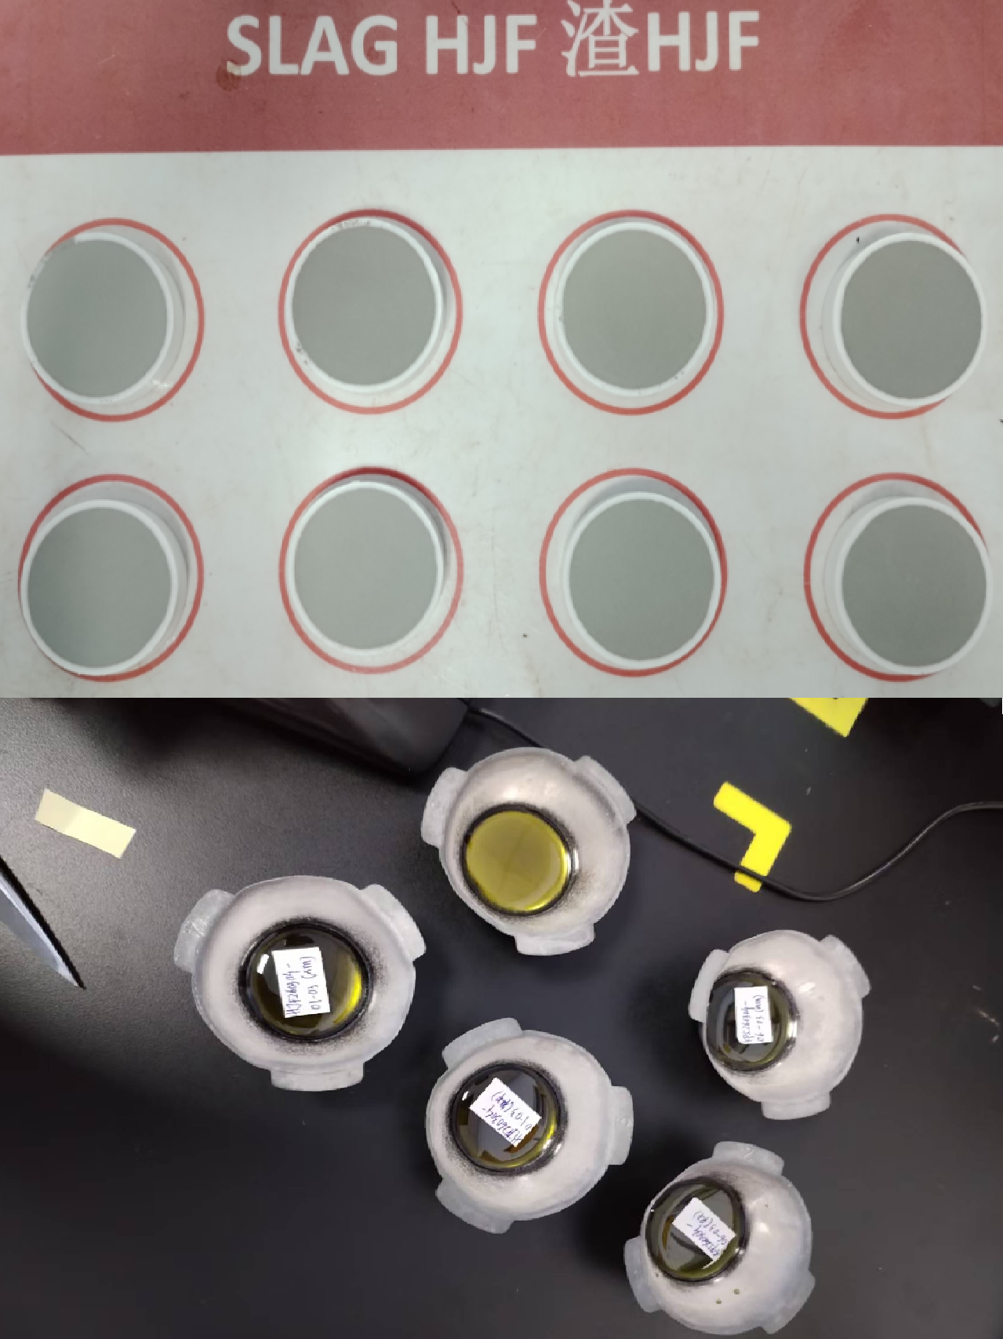 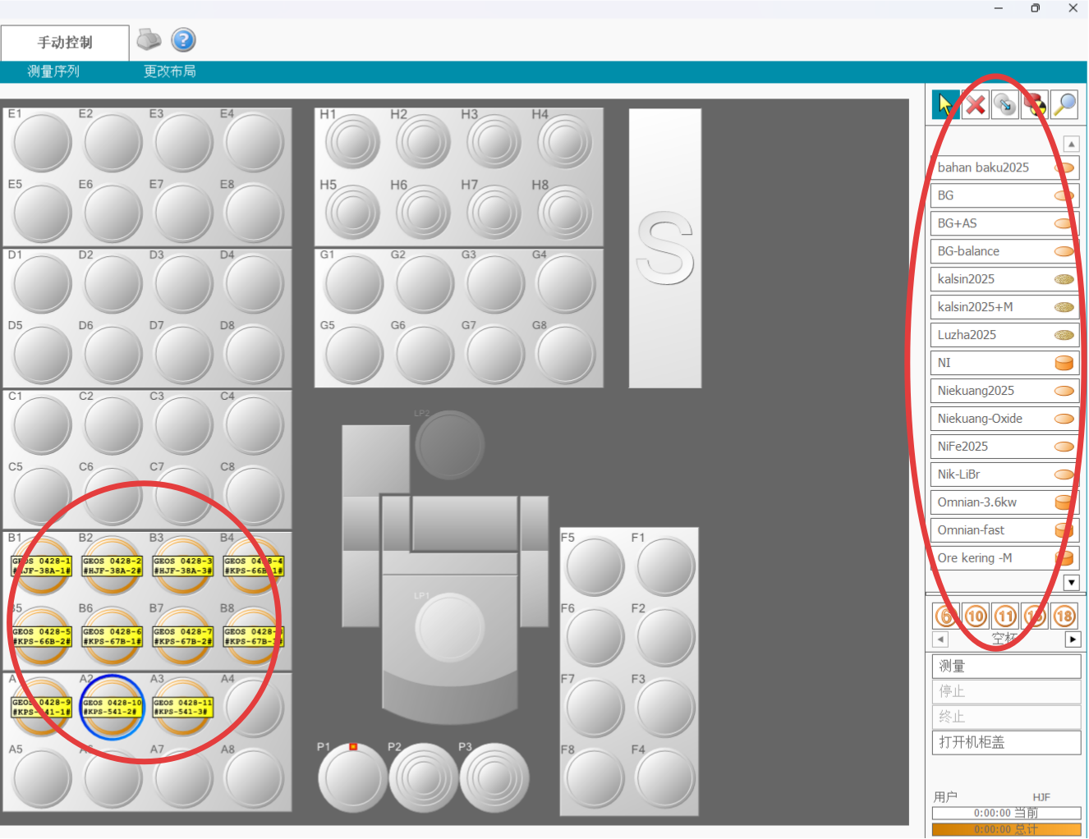 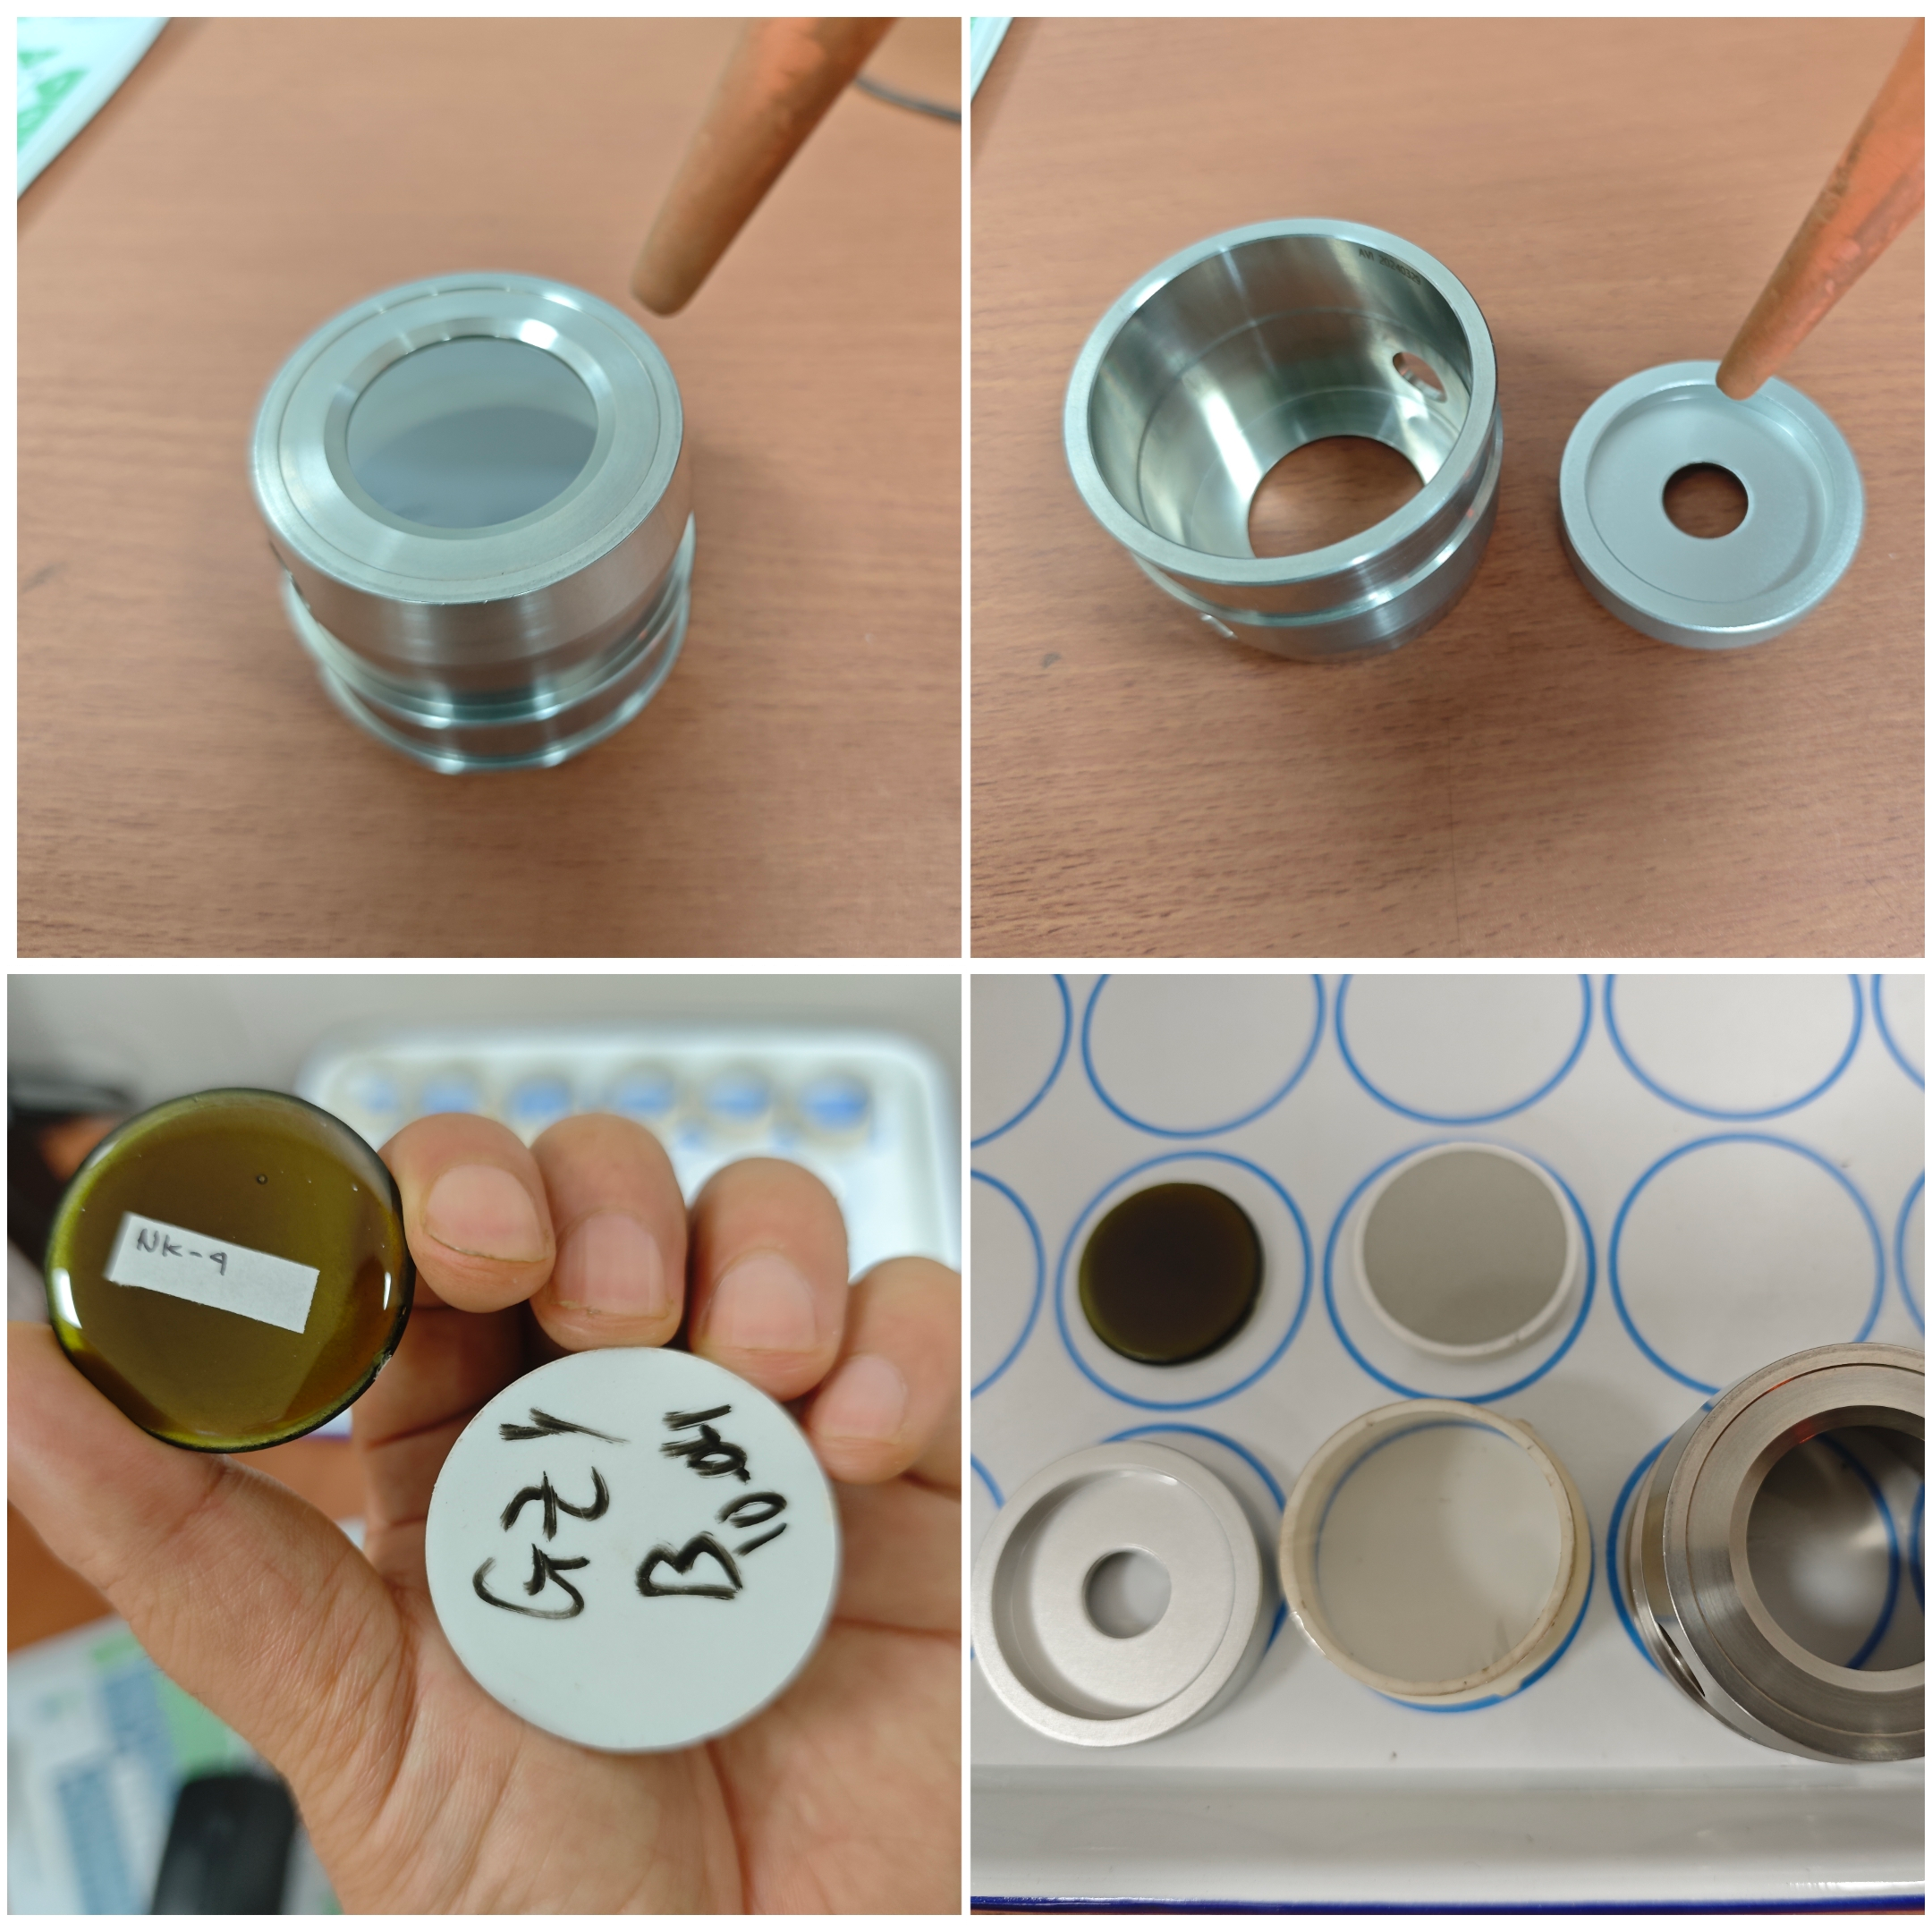 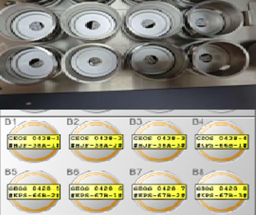 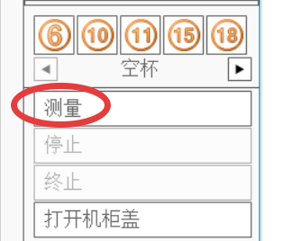 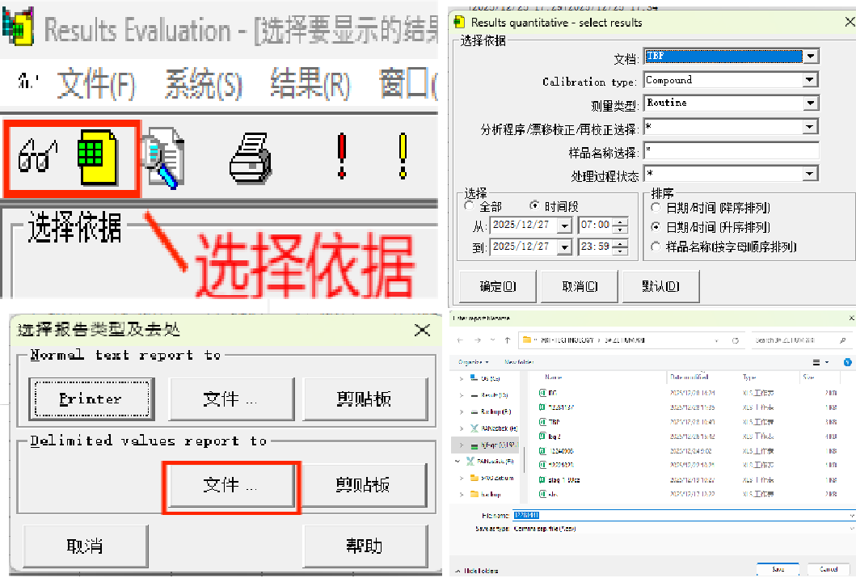 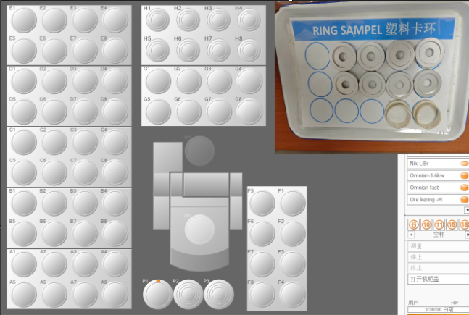
样品：确认待分析样品类别、编号和外观
放样：按设置位置逐个放置样品、样杯和托架
第五步
分析：确认信息无误，点击测量，开始分析
仪器：谱仪状态查看无异常报警
第六步
录入:逐个录入方法、位置、样品信息
导出：分析结束查看并导出结果
第七步
第八步
结束：删除任务，卡环、样盒清空归位
关键点： 1、压片要求：样品干燥、压制密实、表面平整光滑、无裂纹、无掉粉、无分层、无污染、样品厚度>2mm。 2、熔片要求：均匀无气泡、表面平整光洁、无结晶开裂。 3、方法选择：样品类别、制样方法必须和《仪器分析方法一览表》规定方法一致，方可用对应方法进行检测。 4、放样：拿取样片禁止触碰分析面。压片用塑料卡环固定麦拉膜覆膜，放样前确认麦拉膜平整、光洁，如粉尘过多应用酒精擦拭干净。熔片用铝卡环固定。分析面紧贴样盒检测孔。样杯及托架必须确认放置到位。 5、质控：每班检测样品前，必须先用跟踪样验证结果在偏差之内，方可检测样品。

Zetium X荧光光谱分析单点教程 (2)
Panduan Titik Tunggal pada Spektrometer Fluoresensi Sinar-X Zetium
Departemen： Quality Control |  | Area：Ruang 106 |  |  | Jabatan: Analis QC OES dan XRF
Penyusun： | Pemeriksa： |  | Penyetuju： | Nomor：ZJ-JC-025-V2 |  | Tanggal Pembaharuan： 2026/6/29
Langkah 1
Langkah 2
Input Data: Masukkan metode analisis, posisi sampel, serta informasi/identitas sampel secara berurutan untuk setiap sampel yang akan dianalisis.
Langkah 3
Pembersihan: Pastikan sampel uji, film Mylar, cincin pengunci, dan cawan sampel dalam keadaan bersih sebelum dilakukan analisis.
Langkah 4
Sampel: Pastikan jenis sampel, nomor identifikasi, dan kondisi/tampilan fisik sampel yang akan dianalisis.
Penempatan Sampel: Tempatkan sampel, cawan sampel, dan dudukan sampel secara berurutan sesuai dengan posisi yang telah diatur pada instrumen.
Langkah 5
Analisis: Pastikan seluruh informasi sudah benar, kemudian klik Measure (Ukur) untuk memulai proses analisis.
Instrumen: Periksa status spektrometer dan pastikan tidak ada alarm atau indikasi gangguan.
Langkah 6
Ekspor Hasil: Setelah analisis selesai, periksa hasil analisis kemudian ekspor hasil tersebut.
Langkah 7
Langkah 8
Selesai: Hapus tugas analisis, kemudian kosongkan dan kembalikan cincin pengunci serta kotak sampel ke tempat semula.
Poin Penting: 1.Pelet tekan: Sampel harus kering, padat, rata, halus, tanpa retak, tanpa serbuk rontok, tanpa lapisan terpisah, tanpa kontaminasi, dan ketebalan >2 mm. 2.Fused bead: Hasil peleburan harus homogen, tanpa gelembung, permukaan rata dan bersih, serta tidak retak atau mengkristal. 3.Pemilihan metode: Metode analisis harus sesuai dengan jenis sampel dan metode preparasi yang tercantum dalam daftar metode instrumen. 4.Penempatan sampel: -Jangan menyentuh permukaan analisis sampel. -Pastikan film Mylar bersih, rata, dan bebas debu. Bersihkan dengan alkohol jika perlu. -Pelet tekan menggunakan cincin plastik, fused bead menggunakan cincin aluminium. -Pastikan permukaan analisis menempel tepat pada lubang deteksi dan posisi cawan serta dudukan benar. 5.Kontrol kualitas: Sebelum analisis setiap shift, lakukan pengecekan menggunakan sampel kontrol. Analisis sampel hanya boleh dilakukan jika hasil kontrol sesuai batas penyimpangan.

